2.Pivot VC
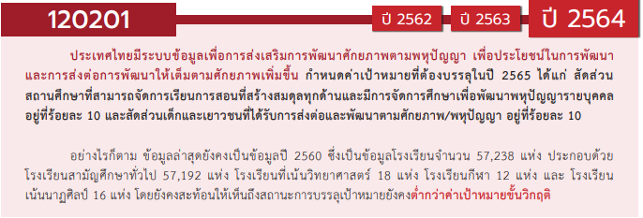
องค์ประกอบ/ปัจจัย | ปีงบประมาณ
 | 2557 | 2561 | 2562 | 2563 | 2564 | 2565 | 2566 | รวมจำนวนโครงการทั้งหมด
ไม่สอดคล้องกับ V และ F ใด |  | 15 | 73 | 200 | 3 |  |  | 291
F00 |  | 15 | 73 | 200 | 3 |  |  | 291
120201V01 |  | 2 | 4 | 52 | 83 | 33 |  | 174
120201F0101 |  |  | 3 | 21 | 22 | 21 |  | 67
120201F0102 |  |  | 1 | 20 | 26 | 5 |  | 52
120201F0103 |  | 2 |  | 11 | 35 | 7 |  | 55
120201V02 |  | 1 | 7 | 59 | 47 | 8 | 1 | 123
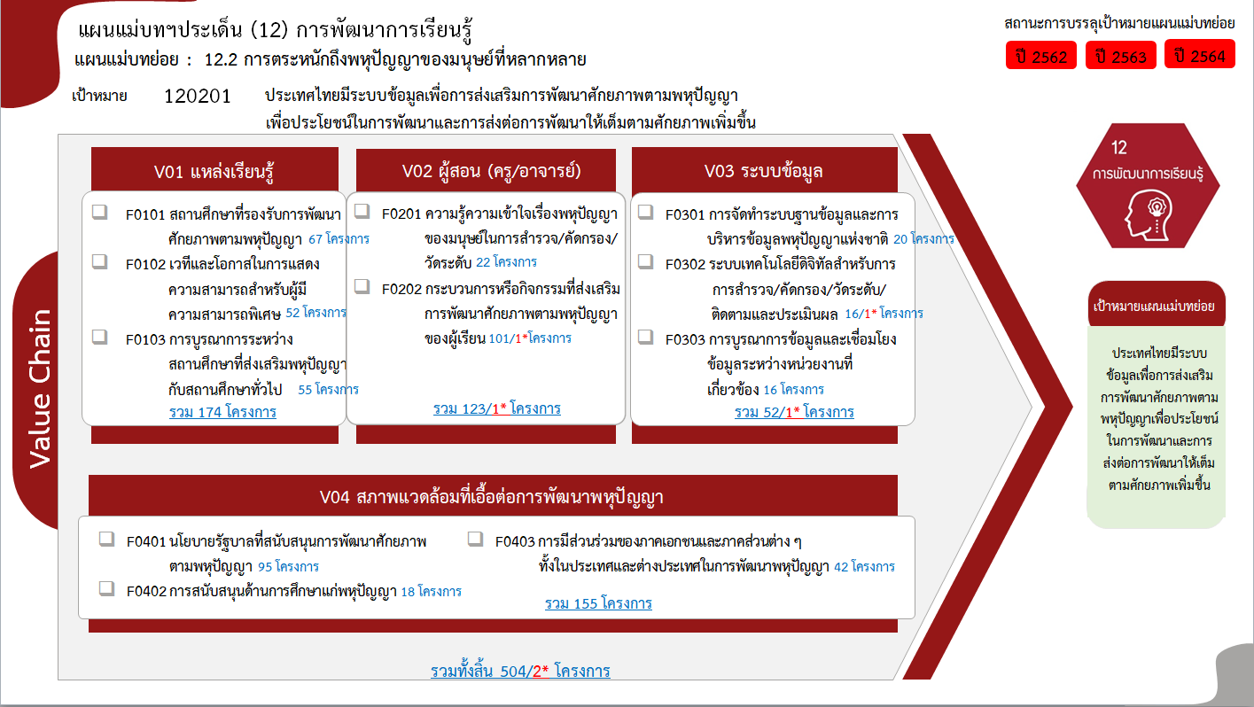
120201F0201 |  | 1 | 3 | 13 | 5 |  |  | 22
120201F0202 |  |  | 4 | 46 | 42 | 8 | 1 | 101
120201V03 |  |  | 3 | 21 | 23 | 4 | 1 | 52
120201F0301 |  |  |  | 6 | 13 | 1 |  | 20
120201F0302 |  |  | 1 | 11 | 3 |  | 1 | 16
120201F0303 |  |  | 2 | 4 | 7 | 3 |  | 16
120201V04 | 1 | 2 | 4 | 61 | 65 | 22 |  | 155
120201F0401 | 1 |  | 2 | 34 | 46 | 12 |  | 95
120201F0402 |  | 2 |  | 11 | 3 | 2 |  | 18
120201F0403 |  |  | 2 | 16 | 16 | 8 |  | 42
รวมจำนวนโครงการทั้งหมด | 1 | 20 | 91 | 393 | 221 | 67 | 2 | 795
*F00 หมายถึงโครงการไม่สอดคล้องกับองค์ประกอบและปัจจัยใดของเป้าหมายแผนแม่บทย่อย

 |  |  |  |  |  |  |  |  | หมายเหตุ: n* หมายถึง โครงการเพื่อขับเคลื่อนการบรรลุเป้าหมายตามยุทธศาสตร์ชาติ ประจำปีงบประมาณ พ.ศ. 2566
โครงการที่ไม่สอดคล้องกับองค์ประกอบและปัจจัยใดของเป้าหมายแผนแม่บทย่อย จำนวน 291 โครงการ

4.รวม
โครงการภายใต้เป้าหมายแผนแม่บทย่อย: 120201 ประเทศไทยมีระบบข้อมูลเพื่อการส่งเสริมการพัฒนาศักยภาพตามพหุปัญญา เพื่อประโยชน์ในการพัฒนาและการส่งต่อการพัฒนาให้เต็มตามศักยภาพเพิ่มขึ้น
กรุณา Log in เข้าระบบ eMENSCR ก่อนดำเนินการ Click ที่ link โครงการนั้น ๆ
หมายเหตุ : หากไม่ Login จะไม่สามารถดูรายละเอียดโครงการได้
โครงการที่ปรากฎเป็นโครงการที่ผ่านการอนุมัติจากผู้บริหาร (M7) ของหน่วยงานเท่านั้น (ข้อมูล ณ เดือนมีนาคม 2565)

ชื่อโครงการ / การดำเนินงาน | ปีงบประมาณ | วันที่เริ่มต้นโครงการ | วันที่สิ้นสุดโครงการ | หน่วยงานระดับกองหรือเทียบเท่า | หน่วยงานระดับกรมหรือเทียบเท่า | หน่วยงานระดับกระทรวงหรือเทียบเท่า | ประเภทโครงการ | องค์ประกอบ | ปัจจัย
โครงการสนับสนุนการจัดตั้งห้องเรียนวิทยาศาสตร์ในโรงเรียนโดยการกำกับดูแลของมหาวิทยาลัย ระยะที่ 2 | 2557 | ตุลาคม 2556 | กันยายน 2565 | กองส่งเสริมและพัฒนากำลังคน | สำนักงานปลัดกระทรวงการอุดมศึกษา วิทยาศาสตร์ วิจัย และนวัตกรรม | กระทรวงการอุดมศึกษา วิทยาศาสตร์ วิจัยและนวัตกรรม |  | 120201V04 | 120201F0401
โครงการสัมมนาเชิงปฏิบัติการด้านนโยบายและแผนสู่การขับเคลื่่อนยุทธศาสตร์การพัฒนามหาวิทยาลัยเทคโนโลยีราชมงคลกรุงเทพ | 2561 | มกราคม 2561 | มกราคม 2561 | กองนโยบายและแผน | มหาวิทยาลัยเทคโนโลยีราชมงคลกรุงเทพ | กระทรวงการอุดมศึกษา วิทยาศาสตร์ วิจัยและนวัตกรรม |  | 0 | F00
โครงการพัฒนาพฤติกรรมองค์กรสู่ความสำเร็จ "พัฒนาคน พัฒนางาน" | 2561 | ธันวาคม 2560 | ธันวาคม 2560 | คณะครุศาสตร์อุตสาหกรรม | มหาวิทยาลัยเทคโนโลยีราชมงคลกรุงเทพ | กระทรวงการอุดมศึกษา วิทยาศาสตร์ วิจัยและนวัตกรรม |  | 0 | F00
โครงการสัมมนา พัฒนาแผนพัฒนาเชิงยุทธศาสตร์และแผนปฏิบัติราชการ 4 ปี พ.ศ.2561-2564 คณะครุศาสตร์อุตสาหกรรม | 2561 | พฤศจิกายน 2560 | ธันวาคม 2560 | คณะครุศาสตร์อุตสาหกรรม | มหาวิทยาลัยเทคโนโลยีราชมงคลธัญบุรี | กระทรวงการอุดมศึกษา วิทยาศาสตร์ วิจัยและนวัตกรรม |  | 0 | F00
โครงการอนุรักษ์ภูมิปัญญา เพาะกล้าคุณธรรม น้อมนำความพอเพียง ตามรอยพระบาทครุราชันย์ | 2561 | กรกฎาคม 2561 | กรกฎาคม 2561 | คณะครุศาสตร์อุตสาหกรรม | มหาวิทยาลัยเทคโนโลยีราชมงคลธัญบุรี | กระทรวงการอุดมศึกษา วิทยาศาสตร์ วิจัยและนวัตกรรม |  | 0 | F00
การฝึกอบรมเชิงปฏิบัติการเพื่อพัฒนาครูอาชีวะในประชาคมอาเซียนด้านการจัดการเรียนการสอนฐานสมรรถนะ กรณีศึกษา : สถาบันเทคโนโลยีกำปงเฌอเตียล | 2561 | มิถุนายน 2561 | มิถุนายน 2561 | คณะครุศาสตร์อุตสาหกรรม | มหาวิทยาลัยเทคโนโลยีราชมงคลธัญบุรี | กระทรวงการอุดมศึกษา วิทยาศาสตร์ วิจัยและนวัตกรรม |  | 0 | F00
โครงการกิจกรรมส่งเสริมสมรรถนะความเป็นครู สำหรับนักศึกษาวิชาชีพครู | 2561 | ตุลาคม 2560 | กันยายน 2561 | คณะครุศาสตร์อุตสาหกรรม | มหาวิทยาลัยเทคโนโลยีราชมงคลธัญบุรี | กระทรวงการอุดมศึกษา วิทยาศาสตร์ วิจัยและนวัตกรรม |  | 0 | F00
การพัฒนาสมรรถนะด้านการจัดการเรียนรู้ตามแนวคิดการศึกษาผ่านการเรียนรู้สำหรับนักศึกษาวิชาชีพครู | 2561 | ตุลาคม 2560 | กันยายน 2561 | คณะครุศาสตร์อุตสาหกรรม | มหาวิทยาลัยเทคโนโลยีราชมงคลธัญบุรี | กระทรวงการอุดมศึกษา วิทยาศาสตร์ วิจัยและนวัตกรรม |  | 0 | F00
โครงการอบรมเชิงปฏิบัติการ iWDC, iSFC, iCPC 2018 ร่วมกับ Hokkaido Information University | 2561 | กันยายน 2561 | กันยายน 2561 | กองยุทธศาสตร์ต่างประเทศ | มหาวิทยาลัยเทคโนโลยีราชมงคลธัญบุรี | กระทรวงการอุดมศึกษา วิทยาศาสตร์ วิจัยและนวัตกรรม |  | 120201V01 | 120201F0103
โครงการอบรมเชิงปฏิบัติการ Learning Express ร่วมกับ Singapore Polytechnic รุ่นที่ 8 | 2561 | กรกฎาคม 2561 | กรกฎาคม 2561 | กองยุทธศาสตร์ต่างประเทศ | มหาวิทยาลัยเทคโนโลยีราชมงคลธัญบุรี | กระทรวงการอุดมศึกษา วิทยาศาสตร์ วิจัยและนวัตกรรม |  | 120201V01 | 120201F0103
โครงการภาษาอังกฤษเพื่อส่งเสริมการสอบ TOEIC สำหรับนักศึกษา มทร.ธัญบุรี | 2561 | กรกฎาคม 2561 | กรกฎาคม 2561 | กองยุทธศาสตร์ต่างประเทศ | มหาวิทยาลัยเทคโนโลยีราชมงคลธัญบุรี | กระทรวงการอุดมศึกษา วิทยาศาสตร์ วิจัยและนวัตกรรม |  | 0 | F00
พัฒนาทักษะความรู้ที่เกี่ยวข้องกับนักศึกษาพิการ | 2561 | พฤษภาคม 2561 | พฤษภาคม 2561 | กองพัฒนานักศึกษา | มหาวิทยาลัยเทคโนโลยีราชมงคลธัญบุรี | กระทรวงการอุดมศึกษา วิทยาศาสตร์ วิจัยและนวัตกรรม |  | 0 | F00
โครงการค่ายอาสาการบัญชีสู่ชุมชนยุคเศรษฐกิจพอเพียง | 2561 | พฤษภาคม 2561 | พฤษภาคม 2561 | คณะบริหารธุรกิจและเทคโนโลยีสารสนเทศ | มหาวิทยาลัยเทคโนโลยีราชมงคลอีสาน | กระทรวงการอุดมศึกษา วิทยาศาสตร์ วิจัยและนวัตกรรม |  | 0 | F00
โครงการบริการวิชาการเทคโนโลยีเพื่อพัฒนาท้องถิ่น | 2561 | ตุลาคม 2560 | กันยายน 2561 | คณะเทคโนโลยีอุตสาหกรรม | มหาวิทยาลัยราชภัฏกำแพงเพชร | กระทรวงการอุดมศึกษา วิทยาศาสตร์ วิจัยและนวัตกรรม |  | 0 | F00
อบรมเชิงปฏิบัติการ การฐูรณาการงานสวนพฤกษศาสตร์โรงเรียนสู่การเรียนการสอน | 2561 | มิถุนายน 2561 | มิถุนายน 2562 | โรงเรียนสาธิตมหาวิทยาลัยราชภัฏสงขลา | มหาวิทยาลัยราชภัฏสงขลา | กระทรวงการอุดมศึกษา วิทยาศาสตร์ วิจัยและนวัตกรรม |  | 120201V04 | 120201F0402
โครงการการวิจัยและนวัตกรรมเพื่อแก้ปัญหาหรือสร้างความเข้มแข็งด้านสังคม ชุมชน ความมั่นคง และคุณภาพชีวิตประชาชนตามยุทธศาสตร์ของประเทศ | 2561 | ตุลาคม 2560 | กันยายน 2561 | ส่วนแผนและยุทธศาสตร์ | มหาวิทยาลัยศรีนครินทรวิโรฒ | กระทรวงการอุดมศึกษา วิทยาศาสตร์ วิจัยและนวัตกรรม |  | 0 | F00
โครงการด้านการพัฒนาครูและนักเรียนผู้มีความสามารถพิเศษ | 2561 | ตุลาคม 2560 | กันยายน 2562 | ฝ่ายยุทธศาสตร์แผนและประกันคุณภาพ | สถาบันส่งเสริมการสอนวิทยาศาสตร์และเทคโนโลยี (สสวท.) | กระทรวงศึกษาธิการ |  | 120201V04 | 120201F0402
การให้คำปรึกษากฎหมายและทนายทหาร | 2561 | กันยายน 2561 | ธันวาคม 2564 | กรมพระธรรมนูญ | สำนักงานปลัดกระทรวงกลาโหม | กระทรวงกลาโหม |  | 0 | F00
โครงการขับเคลื่อนหลักสูตรอิสลามศึกษาฟัรฎูอีนประจำมัสยิด ระดับอิสลามศึกษาตอนต้น(อิบติดาอียะห์) พุทธศักราช 2559/ฮิจเราะฮฺศักราช 1437 และหลักสูตรแกนกลางของสถาบันศึกษาปอเนาะ พุทธศักราช 2561/ฮิจเราะฮฺศักราช 1439 | 2561 | กุมภาพันธ์ 2561 | กันยายน 2561 | ศูนย์ประสานงานและบริหารการศึกษาจังหวัดชายแดนภาคใต้ | สำนักงานปลัดกระทรวงศึกษาธิการ | กระทรวงศึกษาธิการ |  | 0 | F00
ยกระดับผลสัมฤทธิ์ทางการเรียนระดับชาติ | 2561 | มิถุนายน 2561 | กันยายน 2562 | สำนักงานศึกษาธิการจังหวัดนครราชสีมา | สำนักงานปลัดกระทรวงศึกษาธิการ | กระทรวงศึกษาธิการ |  | 0 | F00
ยกระดับคุณภาพการจัดการศึกษาสำหรับเด็กที่มีความต้องการจำเป็นพิเศษ | 2561 | เมษายน 2561 | พฤษภาคม 2562 | สำนักงานศึกษาธิการจังหวัดนครราชสีมา | สำนักงานปลัดกระทรวงศึกษาธิการ | กระทรวงศึกษาธิการ |  | 120201V02 | 120201F0201
โครงการ "ภาพถ่ายเก่าเล่าเรื่องเมืองเชียงคำ : การเก็บข้อมูลและการจัดแสดงนิทรรศการ" | 2562 | ตุลาคม 2561 | กันยายน 2562 | สถาบันวิจัยสังคม | มหาวิทยาลัยเชียงใหม่ | กระทรวงการอุดมศึกษา วิทยาศาสตร์ วิจัยและนวัตกรรม |  | 120201V04 | 120201F0403
การเสริมสร้างศักยภาพงานบริการวิชาการ | 2562 | ตุลาคม 2561 | กันยายน 2562 | กองแผนงาน | มหาวิทยาลัยเทคโนโลยีพระจอมเกล้าพระนครเหนือ | กระทรวงการอุดมศึกษา วิทยาศาสตร์ วิจัยและนวัตกรรม |  | 0 | F00
โครงการสืบสานอนุรักษ์วัฒนธรรมประเพณีแข่งขันเรือยาว มทร.ก. | 2562 | พฤศจิกายน 2561 | พฤศจิกายน 2561 | คณะศิลปศาสตร์ | มหาวิทยาลัยเทคโนโลยีราชมงคลกรุงเทพ | กระทรวงการอุดมศึกษา วิทยาศาสตร์ วิจัยและนวัตกรรม |  | 0 | F00
โครงการถ่ายทอดเทคโนโลยีขนมอบ ขนมไทย จากแป้งข้าวไรซ์เบอร์รี่ การแต่งหน้าเค้ก และการถนอมอาหาร | 2562 | กุมภาพันธ์ 2562 | กุมภาพันธ์ 2562 | คณะเทคโนโลยีคหกรรมศาสตร์ | มหาวิทยาลัยเทคโนโลยีราชมงคลกรุงเทพ | กระทรวงการอุดมศึกษา วิทยาศาสตร์ วิจัยและนวัตกรรม |  | 120201V02 | 120201F0202
โครงการพัฒนาบุคลากรสายสนับสนุน | 2562 | พฤศจิกายน 2561 | ธันวาคม 2561 | สภาบันวิจัยและพัฒนา | มหาวิทยาลัยเทคโนโลยีราชมงคลกรุงเทพ | กระทรวงการอุดมศึกษา วิทยาศาสตร์ วิจัยและนวัตกรรม |  | 0 | F00
โครงการฝึกอบรมการออกแบบและการพิมพ์ผ้าเพื่อสร้างอาชีพให้กับผู้ด้อยโอกาส | 2562 | กุมภาพันธ์ 2562 | กุมภาพันธ์ 2562 | คณะอุตสาหกรรมสิ่งทอ | มหาวิทยาลัยเทคโนโลยีราชมงคลกรุงเทพ | กระทรวงการอุดมศึกษา วิทยาศาสตร์ วิจัยและนวัตกรรม |  | 0 | F00
โครงการอบรมศิลปสร้างสรรค์ประดิษฐกรรมภูมิปัญญาไทย | 2562 | มิถุนายน 2562 | มิถุนายน 2562 | คณะวิทยาศาสตร์และเทคโนโลยี | มหาวิทยาลัยเทคโนโลยีราชมงคลกรุงเทพ | กระทรวงการอุดมศึกษา วิทยาศาสตร์ วิจัยและนวัตกรรม |  | 0 | F00
โครงการพัฒนาศักยภาพผู้ปฏิบัติงานธุรการยุคใหม่กับการจัดระบบสำนักงาน | 2562 | กุมภาพันธ์ 2562 | กุมภาพันธ์ 2562 | กองอาคารสถานที่ | มหาวิทยาลัยเทคโนโลยีราชมงคลธัญบุรี | กระทรวงการอุดมศึกษา วิทยาศาสตร์ วิจัยและนวัตกรรม |  | 0 | F00
โครงการสัมมนาพัฒนาแผนปฏิบัติราชการประจำปี คณะครุศาสตร์อุตสาหกรรม | 2562 | พฤศจิกายน 2561 | ธันวาคม 2561 | คณะครุศาสตร์อุตสาหกรรม | มหาวิทยาลัยเทคโนโลยีราชมงคลธัญบุรี | กระทรวงการอุดมศึกษา วิทยาศาสตร์ วิจัยและนวัตกรรม |  | 0 | F00
โครงการพัฒนาศักยภาพด้านการออกแบบอุตสาหกรรมสร้างสรรค์ | 2562 | ตุลาคม 2561 | กันยายน 2562 | สถาบันอุตสาหกรรมสร้างสรรค์และนวัตกรรม | มหาวิทยาลัยเทคโนโลยีราชมงคลรัตนโกสินทร์ | กระทรวงการอุดมศึกษา วิทยาศาสตร์ วิจัยและนวัตกรรม |  | 120201V02 | 120201F0202
โครงการประกันคุณภาพการศึกษา การจัดการความรู้ มหาวิทยาลัยเทคโนโลยีราชมงคลรัตนโกสินทร์ | 2562 | มกราคม 2562 | กุมภาพันธ์ 2562 | สำนักงานอธิการบดี | มหาวิทยาลัยเทคโนโลยีราชมงคลรัตนโกสินทร์ | กระทรวงการอุดมศึกษา วิทยาศาสตร์ วิจัยและนวัตกรรม |  | 0 | F00
โครงการประชุมวิชาการมหาวิทยาลัยเทคโนโลยีราชมงคลรัตนโกสินทร์ | 2562 | มิถุนายน 2562 | มิถุนายน 2562 | สถาบันวิจัยและพัฒนา | มหาวิทยาลัยเทคโนโลยีราชมงคลรัตนโกสินทร์ | กระทรวงการอุดมศึกษา วิทยาศาสตร์ วิจัยและนวัตกรรม |  | 0 | F00
โครงการวารสารวิชาการมหาวิทยาลัยเทคโนโลยีราชมงคลรัตนโกสินทร์ | 2562 | มิถุนายน 2562 | มิถุนายน 2562 | สถาบันวิจัยและพัฒนา | มหาวิทยาลัยเทคโนโลยีราชมงคลรัตนโกสินทร์ | กระทรวงการอุดมศึกษา วิทยาศาสตร์ วิจัยและนวัตกรรม |  | 0 | F00
...

